Лист1
Длинна витка | 348 | мм
Длинна намотки | 211 | мм
Число витков в 1мм | 4
Скорость света | 299792458 | м/с
Длина намотки | 293.712 | м
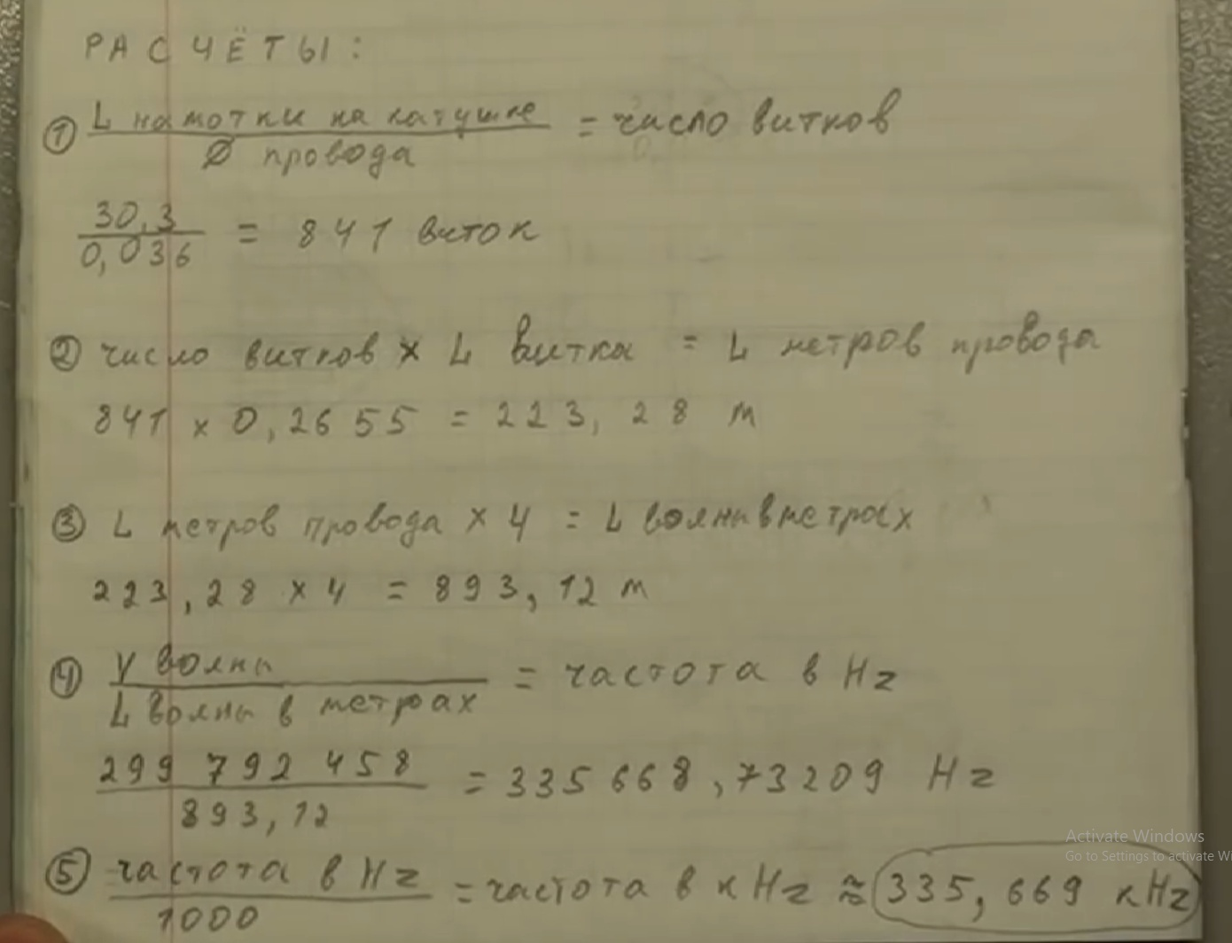
частота волны | 1020702.1095 | Гц
частота полволны | 510351.05477
частота четверти | 255175.52739

Длинна витка | 348 | мм
Длинна намотки | 211 | мм
Число витков в 1мм | 3.6848451555
Скорость света | 299792458 | м/с
Длина намотки | 270.57081008 | м

частота волны | 1108000.0016 | Гц
частота полволны | 554000.0008
частота четверти | 277000.0004

Лист2
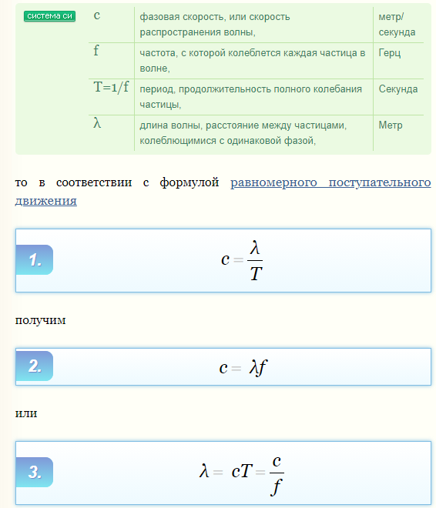
Скорость света | 299792458 | м/с

 |  |  | Сжатие (3/4)
 |  |  | основная | 277000 | Гц
 |  |  | длинна волны | 1082.2832419 | м
 |  |  | 1/4 волны | 270.57081047 | м
 |  |  | 3/4 волны | 811.71243141
 |  |  | частота | 369,333.33

 |  |  | Растяжение (1+ (1/4))
 |  |  | основная | 277000
 |  |  | длинна волны | 1082.2832419
 |  |  | 1/4 волны | 270.57081047
 |  |  | 1+3/4 волны | 1352.8540523
 |  |  | частота | 221,600.00

 |  |  | R | 50000 | Ом
 |  |  | Xc | 2500
 |  |  | С | 2.2982663262E-10 | Ф
 |  |  | С | 229.82663262 | пФ

